表紙・改定履歴
Webダイレクト販売

画面設計書
Web申込み専用ページ仮登録完了画面
G0127

© 2020 Sasuke Financial Lab Inc.

変 更 記 録
版数 REV. | 作成更新日 | 変 更 内 容 | 担 当
01 | 2020-08-21 | 初版 | 小川
02 | 2020-09-04 | 名称変更 ・「申込マイページ仮登録完了画面」→「Web申込み専用ページ仮登録完了画面」 | 幡司
03 | 2020-09-07 | UI工程初版 | 小川
04 | 2020-09-16 | 画面概要、画面レイアウトのフォーマット修正 | 小川
05 | 2020-09-29 | UIレビュー指摘結果の反映 | 木部

画面概要
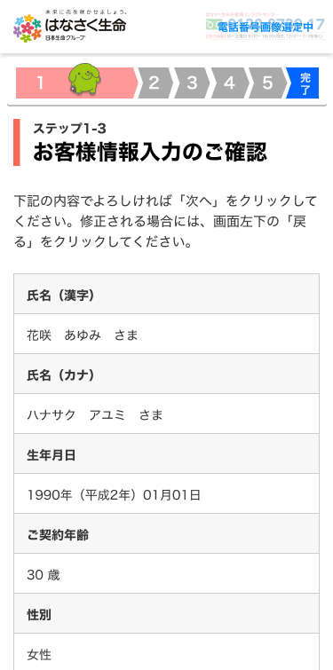
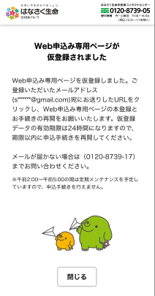
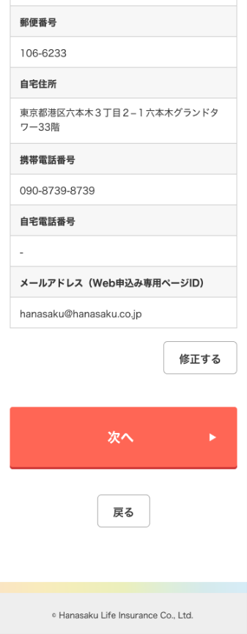
設計説明書 |  |  | システム | 画面名 | 画面ID
 |  |  | Webダイレクト販売 | Web申込み専用ページ仮登録完了画面 | G0127

 | 1 | 画面概要

 |  | 「G0107.個人情報入力確認画面」から遷移し、仮登録が完了したことを伝える画面である。

 |  | 「G0128.Web申込み専用ページログイン画面（仮登録後）」のURLを記載したメールが登録メールアドレスに送信される。

 | 2 | 画面遷移

 |  | G0107.個人情報確認画面 |  | G0127.Web申込み専用ページ仮登録完了画面

画面レイアウト
画面レイアウト | システム | 画面名 | 画面ID
 | Webダイレクト販売 | Web申込み専用ページ仮登録完了画面 | G0127

送信したメールアドレスを表示
一部はマスキングを行う

1
A

